Übersichtskarte Los 11
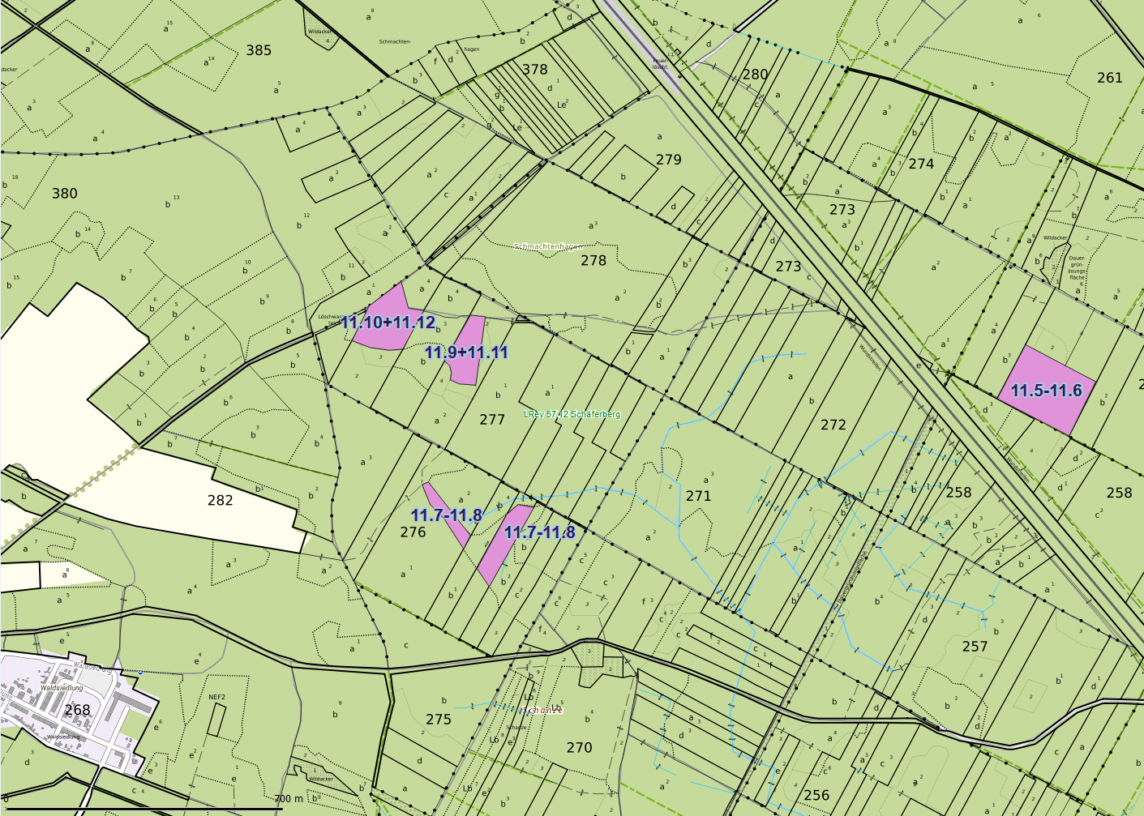
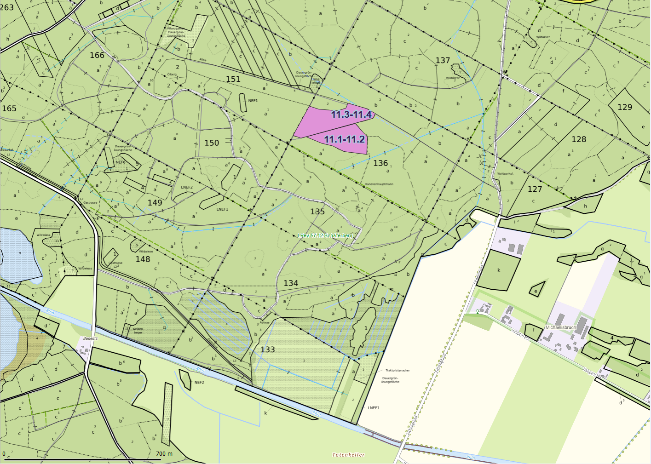
Übersichtskarte |  | Revier: | Schäferberg
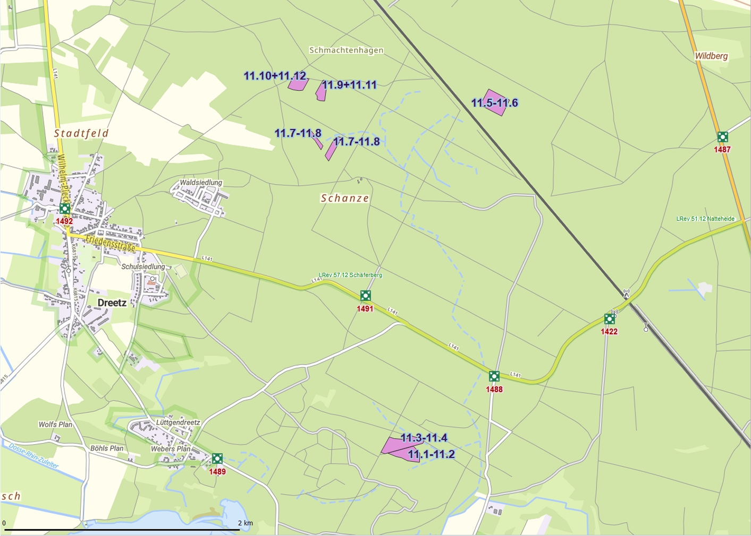

 | Rettungspunkt mit Nummer |  |  | Lage der Flächen
Detailkarte |  | Revier: | Schäferberg | Los: | 11

